Sheet1
Copyright(c) Beginners Site All right reserved2011/01/01

入力と「書式設定」の操作
入力した数字の「表示形式」を変更する

 |  | 書式機能で入力された文字列・数値データ・表をより見やすく、適切な表示に設定します。

 | セルの書式メニューで出来る書式の設定

 |  | ●＜ツールバーで設定出来ない操作は「セルの書式設定」メニューから設定します。＞

 | 「セルの書式の設定」メニューの出し方。（必ず書式を設定（変更・訂正）するセルを選択します。）

 |  |  | 方法ー１ |  |  |  |  | ※方法ー２（推奨）

 | 方法① | 書式を設定（変更・訂正）するセルを選択し |  |  |  |  | 方法② | 書式を設定（変更・訂正）するセルを選択し
 |  | 「ホーム」タブのリボンの「配置」or「数値」ボタンの右下をクリック |  |  |  |  |  | 右クリックし「セルの書式設定」を選択します。
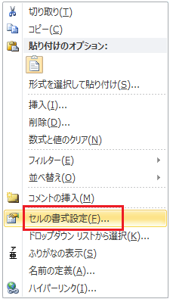

 | 以下の「セルの書式設定」画面が表示されます。

 | 「表示形式」「配置」「フォント」「罫線」「パターン」「保護」に関する
 | 全ての書式設定が可能です。

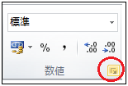
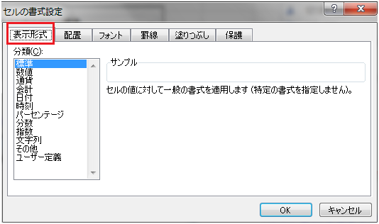
 | 「数値」ボタンであれば

 |  |  |  |  |  |  |  | 「セルの書式」を左ボタンでクリックで選択します。
 |  |  |  |  |  |  |  | 先程と同じ「セルの書式設定」画面が表示されます。

 |  |  | 方法ー３

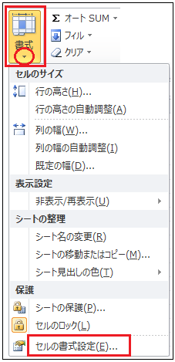
 | 方法③ | 「ホーム」タブのリボンから「セル」の「書式」
 |  | を選択します。

 |  | 上記の方法ー２の方法で以下の練習をしましょう。
 |  | まず、書式を設定（変更・訂正）するセルを選択して右クリックです。

操作方法とサンプル
練 習

1 | 表示形式の書式の設定

 | 数値 |  |  |  |  |  | 数値
 | マイナスの数値を赤で自動的に識別します。 |  |  |  |  |  | マイナスの数値を赤で自動的に識別します。

 | ● | 100 |  | 100 |  |  | ● | 100
 |  | 50 |  | 50 |  |  |  | 50
 |  | -30 | を | -30 |  |  |  | -30
 |  | -200 |  | -200 |  |  |  | -200
 |  | 50 |  | 50 |  |  |  | 50

 |  | 方法 | 「セルの書式設定」画面より「表示形式」を選択。「数値」項目を選択。
 |  |  |  |  |  | ①１００～５０のセルをドラッグで選択します。
 |  |  |  |  |  | ②「セルの書式設定」画面より「表示形式」を選択。「数値」項目を選択。
 |  |  |  |  |  | ③表示された画面の右側「負の数の表示形式」のウィンドで をクリック。
 |  |  |  |  |  | ④下に隠れているメニューが出てきます。「－１２３４」をクリックで選択。
 |  |  |  |  |  | し[OK]をクリックします。
 |  |  |  |  |  | ※入力した数値を＋、－を変更してみましょう。自動的に識別されます。
 |  | 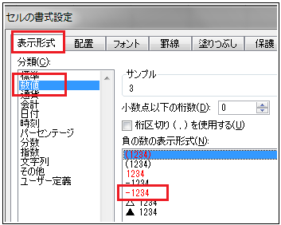

 | 日付 | 半角英数で入力します。 |  |  |  |  | 日付 | 半角英数で入力します。

 | 数値として入力された日付を様々な表示に設定します。 |  |  |  |  |  | 左のように以下の日付を設定しましょう。

 | ● | 2013-01-01 |  | 2013-01-01 |  |  | ● | 2013-01-01
 |  | 2013-02-01 |  | 2013-02-01 |  |  |  | 2013-02-01
 |  | 2013-03-01 |  | 2013-03-01 |  |  |  | 2013-03-01
 |  | 2013-04-01 |  | 2013-04-01 |  |  |  | 2013-04-01
 |  | 2013-05-01 |  | 5/1/13 |  |  |  | 2013-05-01

 |  |  |  |  |  | ①変更するセルをクリックで選択します。
 |  |  |  |  |  | ②「セルの書式設定」画面より「表示形式」を選択。「日付」項目を選択。
 |  |  |  |  |  | ③表示された画面の右側「種類」のウィンドで表示形式をクリック。
 |  |  |  |  |  | ④ のクリックで下に隠れているメニューが出てきます。<和暦/西暦>
 |  |  |  |  |  | クリックで選択し[OK]をクリックします。
 | 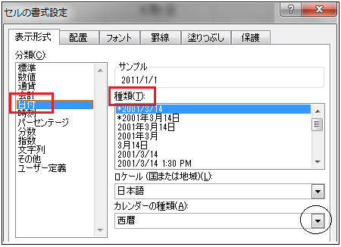

 | 時刻 | 半角英数で入力します。 |  |  |  |  | 時刻 | 半角英数で入力します。
 | ※時刻を入力するには「時間」「分」「秒」を「：（コロン）」で区切り入力します。

 | 数値として入力された時刻を様々な表示に設定します。 |  |  |  |  |  | 左のように以下の時刻を設定しましょう。

 | ● | 12:00:00 | を | 12:00:00 |  |  | ● | 12:00:00
 |  | 16:45:00 | を | 16:45:00 |  |  |  | 16:45:00
 |  | 3:15:30 | を | 3:15:30 |  |  |  | 3:15:30
 |  | 0:00:00 | を | 0:00:00 |  |  |  | 0:00:00

 |  |  |  |  |  | ①変更するセルをクリックで選択します。
 |  |  |  |  |  | ②「セルの書式設定」画面より「時刻」を選択。
 |  |  |  |  |  | ③表示された画面の右側「種類」のウィンドで表示形式をクリック。
 |  |  |  |  |  | ④[OK]をクリックします。

 | 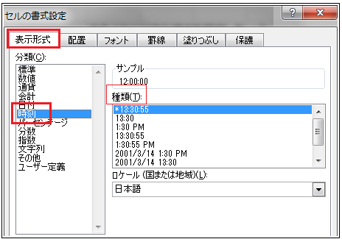

 | 分数 | 半角英数で入力します。 |  |  |  |  | 分数 | 半角英数で入力します。
 | ※小数値を入力するには「整数」と「小数」を「.（ピリオド）」で区切り入力します。

 | 数値として入力された小数を分数表示に設定します。 |  |  |  |  |  | 左のように以下を分数に設定しましょう。

 | ● | 0.5 | を | 0.5 | １桁増加 |  | ● | 0.5
 |  | 1.3 | を | 1.3 | １桁増加 |  |  | 1.3
 |  | 10.6 | を | 10.6 | 分母を１０に設定 |  |  | 10.6
 |  | 0.2 | を | 0.2 | 分母を１００に設定 |  |  | 0.2

 |  |  |  |  |  | ①変更するセルをクリックで選択します。
 |  |  |  |  |  | ②「セルの書式設定」画面より「分数」を選択。
 |  |  |  |  |  | ③表示された画面の右側「種類」のウィンドで表示形式をクリック。
 |  |  |  |  |  | ④[OK]をクリックします。

 |  |  |  |  |  | ※ のクリックで下に隠れているメニューが出てきます。

 | 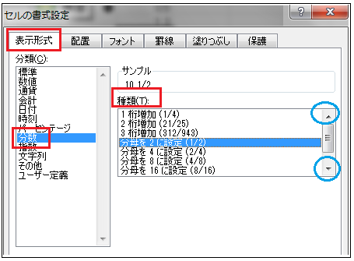

 | 文字列 | 数値の前に「０」を表示したい場合 |  |  |  |  | 文字列
 | ※エクセルの初期設定では、数字を入力すると「数値」として認識します。
 | 該当するセルを「文字列」として設定しなければなりません。

 | 入力され数値を文字列に設定します。
「００１」を入力後、セルの右隅で黒い十字を表示して左ボタンで ドラッグすると自動的に連続するデータで表示できます。
 | 1 | を | ００１
 | 2 | を | ００２
 | 3 | を | ００３
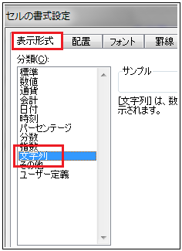
 | 4 | を | ００４ |  |  |  |  | ①変更するセルを選択します。
 | 5 | を | ００５ |  |  |  |  | ②「セルの書式設定」画面より「文字列」を選択。
 | 6 | を | ００６ |  |  |  |  | ③選択する項目はありませんので[OK]をクリックします。
 |  |  |  |  |  |  |  | ④文字列に設定したセルに「００１」～「００６」まで入力します。

 | ユーザー定義

 |  | ユーザー定義については、後段で触れることにします。

